汇总
居家理论教师直播相关信息一览表
序号 | 部门 | 教师姓名 | 班级 | 课程 | 直播时间 | 直播平台 | 会议号/直播号 | 三级督导
 |  |  |  |  |  |  |  | 系部督导 | 校区督导 | 教务督导
1 | 电网运行培训部 | 吴尧 | 供电20-1新蒙 | 电工工艺实习 | 5.23日-26日10:00-11:50 | 山东电专APP |  | 刘书阁 | 赵红宾、陈培耀、李杰、张广贞、李长军、杜祖坤 | 魏书印、张嵩
2 | 电网运行培训部 | 刘丰莲 马文建 霍永红 | 集控20-1综能 | 发电厂电气设备运行实训 | 5.23日-26日10:00-11:50 | 山东电专APP | 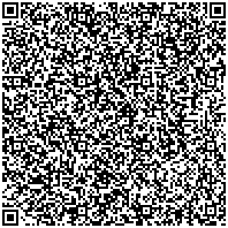 | 刘书阁 | 赵红宾、陈培耀、李杰、张广贞、李长军、杜祖坤 | 魏书印、张嵩
3 | 电气自动化系 | 尚亮、迟孟利、胡晓鹏 | 继电20-1新疆班 | 变电检修实训 | 上午：10:00-11:50； 下午：14:00-15:50 （周二、周三除外） | 电专APP | 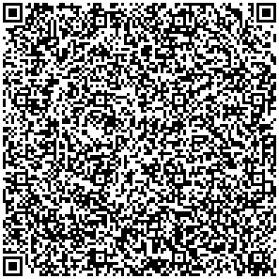 | 马梦朝 | 赵红宾、陈培耀、李杰、张广贞、李长军、杜祖坤 | 魏书印、张嵩

